Zahnriemenscheiben
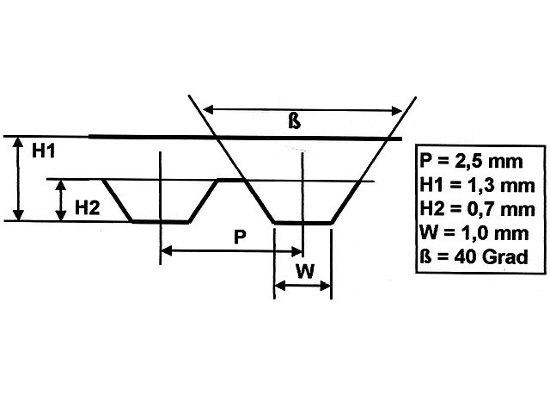
Teilung 2,5

Bezugsquellen
http://www.modellbauershop.de/antrieb/zahnriemenscheiben-teilung-t-25.php
http://www.modellbauershop.de/antrieb/zahnriemen-fuer-teilung-25.php
http://www.cncshop.at/index.php?k=798
http://www.hug-technik.com/shop/product_info.php?info=p5264_metr--zahnriemenscheibe-t5-21-mm-breit--15-zaehne--zahnriemenrad-t5-21-15.html
Berechnung
http://smarthost.maedler.de/maedlertools/maedler.html

Berechnung Zahnriemenscheibe T2,5
Zähne | 180
Wirkdurchmesser | 143.24 | [mm]
Außendurchmesser | 142.85 | [mm]
Tascheinnendurchmesser | 140.85 | [mm]
Winkeleckeinnendurchmesser | 138.85 | [mm]

Berechnung Zahnriemenscheibe T5
Zähne | 60
Wirkdurchmesser | 95.49 | [mm]
Außendurchmesser | 95.05 | [mm]
Tascheinnendurchmesser | 93.05 | [mm]
Winkeleckeinnendurchmesser | 91.05 | [mm]

DIN
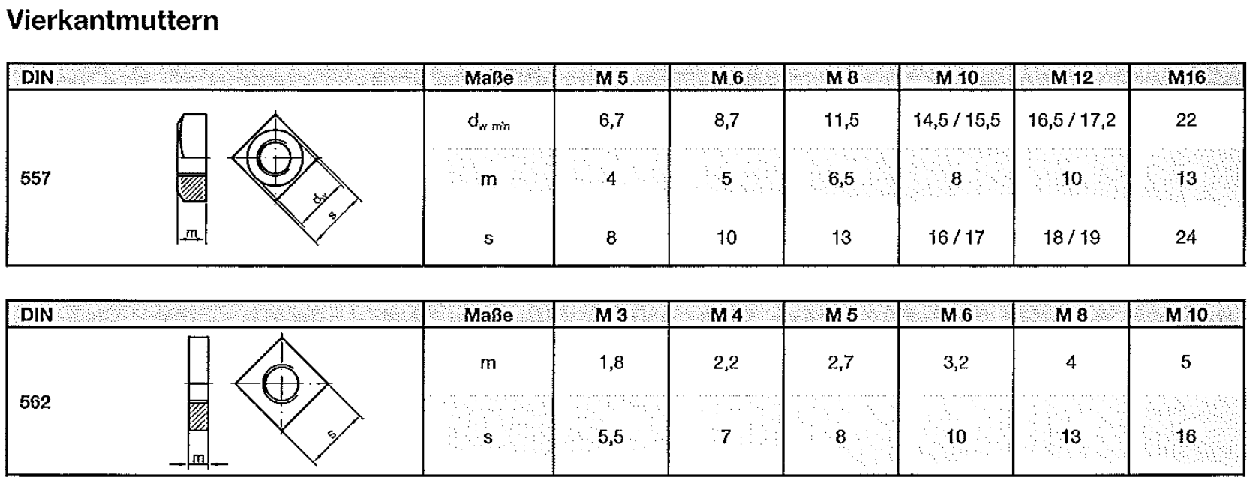

Rotary Encoder
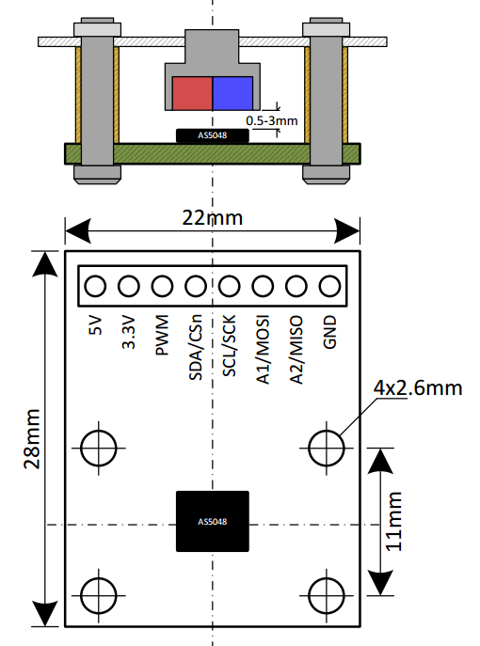
Eval Board | AS5048

Bezugsquelle
http://www.mouser.de/ProductDetail/ams/AS5048B-TS_EK_AB/?qs=sGAEpiMZZMvc81WFyF5EdoQL2wnmmwE79zX4h9RmJyQ%3d
http://www.digikey.de/product-detail/de/ams/AS5048B-TS_EK_AB/AS5048B-AB-1.0-ND/3188613

Operational Manual
http://www.mouser.com/ds/2/588/AS5048-EK-AB_Operation-Manual_Rev.1.3-820438.pdf

Arduino lib
https://github.com/sosandroid/AMS_AS5048B

Stepper Driver
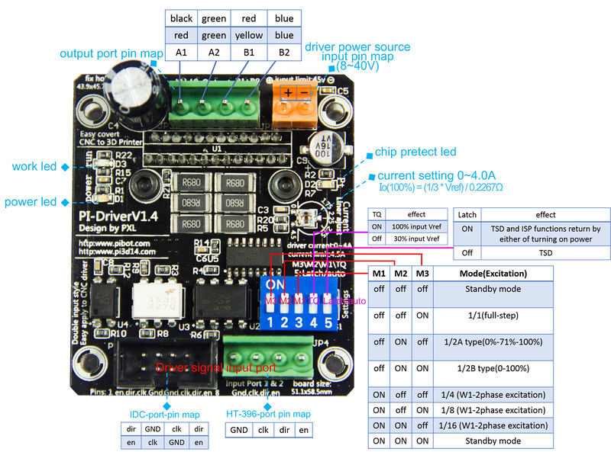

Settings of Driver

PiBot TB6600 Stepper Driver all input pins build-in connect to GND with a 100KΩ resistance.

M1(input) | M2(input) | M3(input) | Mode (Excitation) | Illustrate
L | L | L | standby mode (operation of the internal circuit is almost turned off) | H-High voltage, L-Low voltage
L | L | H | 1/1(2-phase excitation, full-step)
L | H | L | 1/2A type (1-2phase excitation A type) (0%-71%-100%)
L | H | H | 1/2B type (1-2phase excitation B type) (0%-100%)
H | L | L | 1/4 (W1-2phase excitation)
H | L | H | 1/8 (2W1-2phase excitation)
H | H | L | 1/16 (4W1-2phase excitation)
H | H | H | standby mode (operation of the internal circuit is almost turned off)

Auto\Latch(input) | Effect | Illustrate
L | TSD and ISD functions return by either of turning on power supply again or

 | programming the ENABLE as H → L → H || default set to High
H | TSD and ISD functions return automatically

TQ(input) | Vref Voltage Ratio | Effect | Illustrate
L | 30% of the input Vref | decrease 70% Motor current | default set to High
H | 100% of the input Vref | full current,more power

100% Current Settings (Current value)

100% current value is determined by Vref inputted from external part and the external resistance for detecting output current. Vref is doubled 1/3 inside IC. Per the [TB6600 datasheet], the calculation for current is:

Io(100%) = (1/3 × Vref) ÷ RNF

The average current is lower than the calculated value because this IC has the method of peak current detection.

RNF should be 0.68||0.68||0.68=0.2267Ω

Sometimes this value can be set by experiment, that Stepper motor not heating, small noise and the chip do not get too hot.
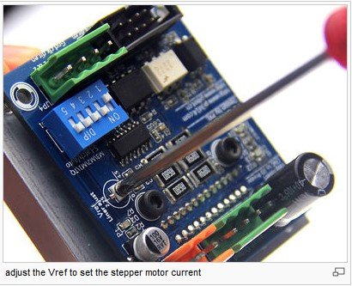

stepper Motor and Driver Connection

A1(output) | A2(output) | B1(output) | B1(output)
Red wire | Green wire | Yellow wire | Blue wire
Black wire | Green wire | Red wire | Blue wire

Pin Map

1. Input, The IDC Header

Pin | Name | Function
1 | Enable | Control signal input. set to high input, set to low disable input.
2 | direction | Forward/reverse control. set to high CW, set to low CCW.
3 | clk | A pulse on this line will make the stepper motor advance one step in the desired direction.
4 | GND | Connect to the controller common ground.
5 | GND | Connect to the controller common ground.
6 | clk | A pulse on this line will make the stepper motor advance one step in the desired direction.
7 | direction | Forward/reverse control. set to high CW, set to low CCW.
8 | Enable | Control signal input. set to high input, set to low disable input.

1. Input, HT-3.96mm-4pin header

Pin | Name | Function
1 | Enable | Control signal input. set to high input, set to low disable input.
2 | direction | Forward/reverse control. set to high CW, set to low CCW.
3 | clk | A pulse on this line will make the stepper motor advance one step in the desired direction.
4 | GND | Connect to the controller common ground.

1. Input, HT-3.96mm-2pin header

Pin | Name | Function
1 | Power + | Input the power source "+" polarity. Limit input:0-45V.
2 | Power - | Input the power source "-" polarity.

1. Output, HT-3.96mm-4pin header

Pin | Name | Function
1 | A1 | Output of Driver connect to Stepper motor A1-A2
2 | A2 | Output of Driver connect to Stepper motor A1-A2
3 | B1 | Output of Driver connect to Stepper motor B1-B2
4 | B2 | Output of Driver connect to Stepper motor B1-B2

